상품제안서
스카이 웰 헤드셋거치대 | 상품코드: S27670

 |  |  |  |  |  |  | 02-713-8555 | www.synergygift.co.kr
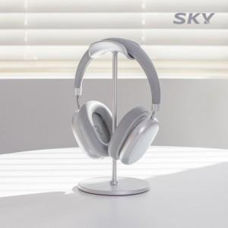

【상세/제작정보】

【인쇄/포장옵션】 | 스티커 / 포장불가능

【공급단가】 | 수량 | 50~ | 100~ | 500~ | 1,000~ | 2,000~
*VAT별도 | 블랙 | 5,310원 | 5,030원 | 4,780원 | 4,660원 | 4,700원
 | 실버 | 5,310원 | 5,030원 | 4,780원 | 4,660원 | 4,700원

【상품 URL】 | https://www.synergygift.co.kr:443/src/goods_detail.php?gdno=27670

